実施手順
●VPIA(Value & Privacy Impact Assessment)実施の目的

2025年日本国際博覧会（以下「本博覧会」という。）では、データの保護と利用を両立する「信頼あるデータ利活用」を推進するため、VPIA（Value & Privacy
Impact Assessment:バリュー＆プライバシー影響評価）を実施します。
VPIAは、来場する人々や社会にとって価値のあるデータの利活用を追求し、不当な差別や偏見につながるデータの利活用を防止しつつ、誰もが安心してサービスを
利用できるようにするため、データ利活用によるベネフィットの明確化と個人のプライバシーに対するリスクを事前に自己評価するものです。

VPIAは主に以下を目的として実施します。
① 人々や社会の利益の明確化
サービスがユーザーや社会に対して提供できる価値の明確化
②個人情報の取扱いの整理
サービス毎のデータの流れを可視化するとともに、収集する個人情報、利用目的、情報の取り扱いの仕組み等を明確化
③ プライバシーリスクへの対策
サービス毎に想定されるリスクの洗い出しとその対策を実施し、単なる法令遵守に留まらず、個人のプライバシーを侵害するリスクを多角的に評価
④利害関係者との合意形成
ユーザーに近い第三者視点での評価を通じた提供サービスに対する社会的受容性の確認
第三者評価結果の公開を通じた、ユーザーの各サービス利用時の判断の参考となる情報の提供

●VPIA実施手順
各サービスにおいて、VPIAの実施判断フローに基づく初期評価を通じて、VPIAの実施要否及び対象範囲を確認後、当該サービスにおける社会的価値や
リスクを明確にしながら、リスク対応策の検討を実施してください。VPIAの実施完了後は、ユーザーに近い立場の意見を求めるため第三者へ評価（※）を依頼し、
VPIA報告書（サマリ版）と第三者評価の結果を開催者が準備するホームページ（コミュニケーションサイト）を通じて、公開を予定しております。
なお、VPIAは可能な限りサービスの企画段階での実施を推奨しております。
※第三者からのデータ取得がなく、第三者へのデータ提供のみを実施するサービスは、第三者評価対象外となります。

① 下記のVPIA実施判断フローに基づき、VPIA実施要否及び実施対象範囲を確認してください。
なお、 VPIAの実施要否及び実施範囲の判断に関しては、開催者にてサポートいたします。

＜VPIA実施判断フロー＞
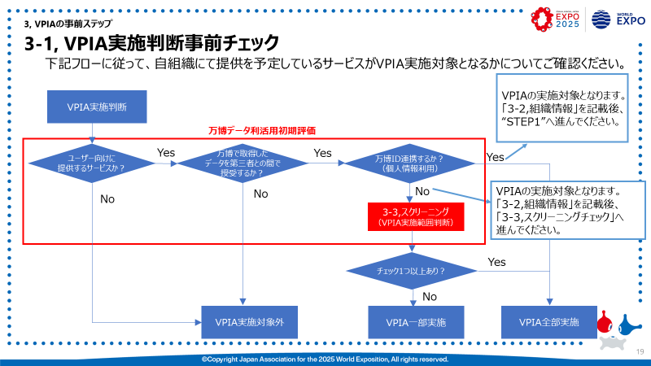

②①の結果に基づき、VPIA実施対象となる場合は、スクリーニングチェックの実施もしくはVPIAの全ステップを実施してください。
・スクリーニングチェックで一つでもチェックが入った場合 ：STEP１～4全て実施してください。
・スクリーニングチェックでチェックが入らなかった場合 ：STEP１，4のみ実施してください。

【スクリーニングチェック(VPIA実施範囲判断)】
No, | 項目 | チェック
1 | プロファイリング*や自動化された意思決定*を用いて、個人に重大な影響*を与えるような決定を行う。 |  | ※プロファイリングとは？
2 | プロファイリングや自動意思決定、マーケティング*目的で、１６歳未満の子どもを含む社会的弱者*の個人情報を処理*する、 |  | ※自動化された意思決定とは？
 | または直接オンラインサービスを提供する。
3 | 人々を観察し、把握し、管理する目的で、システムによる人流データを取得する。例)監視カメラやWi-Fiトラッキングの利用など。 |  | ※重大な影響とは？
4 | オンラインまたはオフラインの問わず個人位置データを処理する。 |  | ※マーケティングとは？
5 | 個人情報に評価やスコアリングを適用したり、個人をプロファイリングしたりする。 |  | ※社会的弱者とは？
6 | 要配慮個人情報*を処理する。 |  | ※処理とは？
7 | データ侵害*が発生した場合に身体的危害または心理的苦痛のリスクが発生する可能性のある個人情報を処理する。 |  | ※要配慮個人情報とは？
8 | 本人に直接プライバシーに関する通知*を行うことなく（オプトアウト方式）、個人情報を処理する |  | ※データ侵害とは？
9 | 新しい技術*を使用するか、既存の技術を斬新に活用する。 |  | ※プライバシーに関する通知とは？
 | 例:物理的なアクセス管理を強化するために指紋と顔認証を組み合わせて利用する
10 | 個人情報が、例えば異なる目的や異なるデータ管理者による2つ以上のデータ処理操作に由来するもので、個人を特定する可能性がある。 |  | ※新しい技術とは？
11 | 個人を対象としたモニタリング*を実施する。例)電子メールによる情報収集、健康状態の継続的な情報収集など。 |  | ※モニタリングとは？
12 | 個人が権利を行使したり、サービスや契約を利用したりすることを妨げる。
13 | 契約内容によって、個人からの開示や削除など各種請求ができない、解除時の違約金が発生するなど。
 | 例)1～12以外で個別にリスクだと判断される点がある。

③STEP4まで記入が完了した後は、開催者まで提出してください。

【STEP1】バリューの明示
【参照】VPIA実施の手引き：P23
【STEP1 ：バリューの明示】 1.サービス概要
サービスの概要について、下記に従って 記載ください。 (1)サービス全体の概要 ユーザー向けに提供する サービスの概要を記載ください。 また、ユーザーが理解しやすいように、 サービスのイメージ図を添付してください。 (2)サービスの利用開始までの手順 ユーザーがサービスの利用を開始する手順を 記載ください。 (3)ユーザー向けに提供する機能 ユーザーに提供する機能毎に、機能名と 機能概要を記載ください。 また、必要に応じて、機能の利用シーンが イメージできる図を添付してください | (1)サービス概要

 | 【サービスの全体イメージ図】

 | (2)サービスの利用開始までの手順

 | (3)ユーザー向けに提供する機能
 | 【機能1】
 | 【機能2】
 | 【機能3】
 | 【機能4】
 | 【機能5】

 | 【機能の利用イメージ図】

【参照】VPIA実施の手引き：P24
2.提供する価値（個人・社会）
本サービスが個人や社会に提供できる 価値について、下記に従って記載ください。 (1)ユーザー個人に提供できるメリット 本サービスが個人に提供できるメリットを 記載ください。 (2)社会に提供できるメリット 本サービスが社会（万博の運営面 含む）に提供できるメリットを記載ください。 ・社会に提供できる価値に焦点を当てて、 箇条書きで記載ください。 【社会に直接的にメリットを提供できる サービスの場合】 →想定している社会のメリットを記載ください。 【社会に間接的にメリットを与えるものの、 直接的に社会にメリットを提供していると 言い切れないサービスの場合】 →個人にメリットを提供することを意図した サービスでも、結果として社会に良い影響 を与える場合は、その可能性を“想定で よい”ので記載ください。なお、本サービス のデータを別の組織に提供して、別の組織 にて社会に提供できるメリットがある場合 は、内容のフィードバックを通じて、開催者 にて記載内容のサポートを行います。 (3)本サービスに関連する万博のサブテーマ とSDGsのゴールを選択ください。 ■別紙シートの「テーマガイドラインにて整理 されるサブテーマとSDGsのゴールのマトリクス 表」から選択ください。 なお、SDGsゴールについては、下記の「貼り 付け用SDGsゴール」から該当するものを 選択の上、貼り付けてください。 (複数選択可) | (1)ユーザー個人に提供できるメリット

 | (2)社会に提供できるメリット
 | 【直接的に社会に提供できるメリット】

 | 【間接的に社会に提供できるメリット】

 | (3)本サービスに関連する万博のサブテーマとSDGsゴール
 | ■関連するサブテーマ |  |  |  |  | サブテーマ*
 | ■関連するSDGsゴール |  |  | SDGsゴール: | SDGsゴール：

 |  |  | ※SDGｓとは
 |  | SDGs*のゴール
※貼り付け用SDGsゴール

【STEP2】リスク抽出
【参照】VPIA実施の手引き：P27,28
【STEP2: リスク抽出のステップ】 1.サービスのデータライフサイクル
本サービスにおけるデータの取扱いの 全体像を可視化するために、取り扱う データの流れを記載ください。 | ＜データフロー図＞
 |  | データフロー図シートのフォーマットを参考に記載ください。

■本サービスのデータの取得～廃棄までの フェーズにおけるデータの流れについて、別シート 「データフロー図」を参考に記載ください。 【1】取得 どこから・何のデータを・どのように取得するか を明らかにするために、データの取得元、取得 方法、取得するデータ項目を記載ください。 【2】蓄積 どこに・何のデータを蓄積するかを明らかに するために、データの蓄積する場所を記載 ください。 【3】処理 どこで・何のデータをどのように処理するかを 明らかにするために、データの処理内容を 記載ください。 【4】廃棄 いつ・何のデータを廃棄するかを明らかにする ために、データの廃棄予定時期・廃棄方法を 記載ください。 ■データフロー図の補足説明 データフロー図に記載した内容の補足説明を 記載ください。

 | ＜データフロー図の補足説明＞
 | 【1】データの取得：取得データの詳細は「2.データの取得」に記載
 | ■パーソナルデータ

 | ■環境データ

 | 【2】データの蓄積：

 | 【3】データの処理：

 | 【4】データの廃棄：

【参照】VPIA実施の手引き：P29,33,34
2.データの取得
本サービスで取得するデータについて 下記に従って記載ください。 ■本サービスで取得するデータの利用目的を記載 ください。 ■本サービスで提供する機能の概要を 記載ください。 ■データの取得元、取得方法、取得するデータ 項目を記載ください。 ■利用目的・提供機能概要の紐づけに関して、 「取得データの利用目的」の欄に記載した番号 を利用目的欄に記載ください。 取得データを各機能の提供に利用する場合は、 機能欄に以下を記載ください。 ・サービス提供に必須のデータ項目 :● ・サービス提供に必須ではないが、 サービスの高度化に役立つ任意項目:〇 ■データの取得元単位に、想定されるリスクを 記載ください。（プライバシーリスクは赤字、 サービスリスクは黒字で記載ください） | ■取得データの利用目的
 | 1)
 | 2)
 | 3)
 | 4)
 | 5)

 | ■提供機能概要
 | 【機能1】
 | 【機能2】
 | 【機能3】
 | 【機能4】
 | 【機能5】

 | ■取得データの一覧
 |  | 【パーソナルデータ】
 |  | No, | 取得元 | 取得方法 | データ項目 | 利用目的・提供機能概要の紐づけ |  |  |  |  |  | リスク
 |  |  |  |  |  | 利用目的 | 機能1 | 機能2 | 機能3 | 機能4 | 機能5
 |  |  |  |  | 1
 |  |  |  |  | 2
 |  | 1 |  |  | 3
 |  |  |  |  | 4
 |  |  |  |  | 5
 |  | 2 |  |  | 1
 |  |  |  |  | 2
 |  |  |  |  | 3
 |  |  |  |  | 4
 |  |  |  |  | 5
 |  |  |  |  | 1
 |  |  |  |  | 2
 |  | 3 |  |  | 3
 |  |  |  |  | 4
 |  |  |  |  | 5
 |  |  |  |  | 1
 |  |  |  |  | 2
 |  | 4 |  |  | 3
 |  |  |  |  | 4
 |  |  |  |  | 5

 |  | 【環境データ】
 |  | No, | 取得元 | 取得方法 | データ項目 | 利用目的・提供機能概要の紐づけ |  |  |  |  |  | リスク
 |  |  |  |  |  | 利用目的 | 機能1 | 機能2 | 機能3 | 機能4 | 機能5
 |  |  |  |  | 1
 |  | 1 |  |  | 2
 |  |  |  |  | 3
 |  |  |  |  | 1
 |  | 2 |  |  | 2
 |  |  |  |  | 3
 |  |  |  |  | 1
 |  | 3 |  |  | 2
 |  |  |  |  | 3

【参照】VPIA実施の手引き：P30,33,34
3.データの蓄積・廃棄
本サービスで取り扱うデータの蓄積と廃棄に ついて、下記に従って記載ください。 ■本サービスのデータの蓄積方法・蓄積場所を 記載ください。 また、データ蓄積に伴い、想定されるリスクや 実施している保護対策を記載ください。 ■本サービスで取り扱うデータについて、 データの廃棄方法と廃棄予定時期を記載 ください。 また、データ廃棄に伴い、想定されるリスクを 記載ください。
 |  | データ蓄積方法 |  |  |  | データ蓄積に伴うリスク
 |  | 蓄積場所

 |  | 蓄積方法

 |  | 実施している保護対策

 |  | データ廃棄（廃棄方法・廃棄予定時期） |  |  |  | データ廃棄に伴うリスク

【参照】VPIA実施の手引き P31～34
 |  |  |  |  |  |  |  |  |  |  | ※海外での保管・処理について
4.データの処理
本サービスで取り扱うデータの処理について、
下記に従って記載ください。 |  | No, | 機能名 |  | 取得データの処理方法 |  |  | リスク
 |  | 1
■本サービスで提供する機能名と取得データ の処理方法を記載ください。 また、機能毎に想定されるリスクを記載ください。

 |  | 2

 |  | 3

 |  | 4

 |  | 5

 |  | ■影響を受ける個人の人数の想定
■データ処理の対象となる個人の人数の想定を 記載ください。 ■第三者となる組織から取得したデータの処理 方法を記載ください。 ■16歳未満の子どものデータや要配慮個人情報 の処理の有無を記載ください。 有りの場合、処理する理由とどのようなデータを どのように処理するのかを具体的に記載くださ い。 ■海外でのデータの処理の有無を記載ください。 海外で処理*される場合、取り扱う国名及び 必要な情報の開示、どのような保護対策を しているかを記載ください。 ■ユーザーに対して、個人のデータがどのように利用 されるかについて、どのような方法で開示するかを 記載ください。 ■ユーザーが個人のデータ収集・処理を許可 しないことによって発生するデメリットを記載 ください。 |  | 人数

 |  | ■第三者から取得したデータの処理
 |  | 処理方法

 |  | ■１６歳未満の子どものデータや要配慮個人情報を処理
 |  | 16歳未満の子供のデータの処理の有無
 |  | 「有り」の場合、処理の理由と どのデータ項目をどう活用するかを記載

 |  | 要配慮個人情報の処理の有無
 |  | 「有り」の場合、処理の理由と どのデータ項目をどう活用するかを記載

 |  | ■データは海外で処理されるか？
 |  | 海外でのデータの処理の有無
 |  | ⇒「有り」の場合、以下について記載 ・国名 ・必要な情報 ・実施している安全対策

 |  | ■データ収集の対象となる個人への情報開示
 |  | 開示方法

 |  | ■個人がデータ収集・処理を許可しないことで発生するデメリット
 |  | デメリット

【STEP3】リスク対策
【参照】VPIA実施の手引き：P36
【STEP３: リスク対策のステップ】 1.サービスリスクと対策
サービスリスクに対する対応策について、 下記に従って記載ください。 ■STEP2のデータの取得、蓄積・廃棄、 処理のリスク欄に列挙したサービスリスク （黒字）を記載ください。 ■サービスリスクへの対応策を記載ください。 ※対応策の検討が難しい場合は、 どのような考えに基づいてサービス提供 しているかを記載ください。 ■各リスクに対して、サービスを利用しない ことで発生するデメリット（サービス利用の 推奨理由）を記載ください。
 | No, | リスク |  | 対応策 |  |  |  | サービスを利用しないことで発生するデメリット
 |  |  |  |  |  |  |  | (サービス利用の推奨理由)
 | 1

 | 2

 | 3

 | 4

 | 5

 | 6

 | 7

 | 8

【参照】VPIA実施の手引き：P37
2.対策前のプライバシーリスク評価
対策前のプライバシーリスクに対する評価を下記に従って記載ください。 ■A.リスク ステップのデータの「取得」、「蓄積・廃棄」、 「処理」のリスク欄に記載済のプライバシー リスク（赤字）を記載ください。 ■B.リスク発生の可能性（頻度） ユーザーにリスクが発生する可能性に ついて、図1の4つの選択肢の中から 選択ください。 ■C.リスク発生時の影響度（レベル） ユーザーにリスクが発生した場合の影響度 について、図2の４つの選択肢の中から 選択ください。 ■D.全体的なリスク BとCで選択した内容をもとに、図3の適切 な位置にリスクNo.を記載ください。 また、記入した位置の色をもとに、図3の 4つの選択肢の中から選択ください。 |  |  |  |  |  |  |  | 【図１】B.リスク発生の可能性
 | リスク No. | A.リスク |  | B.リスク発生の 可能性 | C.リスク発生時の 影響度 | D.全体的な リスク |  |  | リスク発生の可能性 （頻度） |  |  | 基準
 |  |  |  |  |  |  |  |  | 非常に高い |  |  | ユーザーに対するリスク発生が容易に想定される
 |  |  |  |  |  |  |  |  | ある程度高い |  |  | ユーザーに対するリスク発生の可能性がある
 | ① |  |  |  |  |  |  |  | 一定の可能性 |  |  | ユーザーに対するリスク発生の可能性は低い
 |  |  |  |  |  |  |  |  | 非常に低い |  |  | ユーザーに対するリスク発生の可能性は極めて低い

 | ② |  |  |  |  |  |  | 【図2】C.リスク発生時の影響度
 |  |  |  |  |  |  |  |  | リスク発生の影響度 （レベル） |  |  | 基準
 |  |  |  |  |  |  |  |  | 甚大 |  |  | ユーザーに多大な不利益が生じる
 | ③ |  |  |  |  |  |  |  | 重大 |  |  | ユーザーに一定の不利益が生じる
 |  |  |  |  |  |  |  |  | 限定的 |  |  | ユーザーへの不利益の程度は小さい
 |  |  |  |  |  |  |  |  | 無視可 |  |  | ユーザーへの不利益の程度は極めて小さい
 | ④
 |  |  |  |  |  |  |  | 【図3】D.全体的なリスクの評価
 |  |  |  |  |  |  |  | リスク発生時の影響度
 | ⑤ |  |  |  |  |  |  |  | 甚大

 | ⑥ |  |  |  |  |  |  |  | 重大

 |  |  |  |  |  |  |  |  |  |  |  |  | ①②③④
 | ⑦ |  |  |  |  |  |  |  | 限定的

 | ⑧ |  |  |  |  |  |  |  | 無視可

 |  |  |  |  |  |  |  |  |  |  | 非常に低い |  | 一定の可能性 |  | ある程度高い |  | 非常に高い

 |  |  |  |  |  |  |  |  |  |  | リスク発生の可能性

 |  |  |  |  |  |  |  |  | 残存リスク |  |  | 基準
 |  |  |  |  |  |  |  |  | リスク大 |  |  | リスク大と想定されるため、サービス提供すべきではない
 |  |  |  |  |  |  |  |  | リスク中 |  |  | 一定のリスクありと想定されるため、サービス提供は慎重に判断すべきである
 |  |  |  |  |  |  |  |  | リスク小 |  |  | リスク小と想定されるが、サービス提供にあたりリスクに留意する必要あり
 |  |  |  |  |  |  |  |  | リスクほぼ無し |  |  | リスクはほぼ無いと想定されるため、サービス提供に懸念なし

【参照】VPIA実施の手引き：P38
3.プライバシーリスク対策と残存リスク
プライバシーリスクに対する対策と残存 リスクの評価を下記に従って記載ください。 ■A.リスク 「2.対策前のプライバシーリスク評価」で 整理したプライバシーリスクを記載ください。 ■B.リスク対策の方向性 リスク対策の方向性について、図1の 選択肢の中から選択ください。 ■C.リスク対策 リスク対策を検討の上、記載ください。 ■D.残存リスク リスク対策後の残存リスクについて、図3の 適切な位置にリスクNo.を記載ください。 また、記入した位置の色をもとに、図2の 4つの選択肢の中から選択ください。 ■E.承認 Dの残存リスクに関するデータ利活用 責任者の承認結果を記載ください。
 | 【図１】B.リスク対策の方向性 |  |  |  |  |  | 【図3】D.残存リスクの評価
 | 対策の方向性 |  | 基準 |  |  |  | リスク発生時の影響度
 | 回避 |  | 発生頻度が無くなるような対策を実施 |  |  |  |  | 甚大
 | 転嫁 |  | 影響や責任を第三者に移す対策を実施
 | 軽減 |  | 発生頻度を減らしたり、影響度を減らしたりする対策を実施
 | 受容 |  | 対策を行わないでリスクを受け入れる |  |  |  |  | 重大

 | 【図２】D.残存リスク
 | 残存リスク |  | 基準 |  |  |  |  | 限定的
 | リスク大 |  | リスク大と想定されるため、サービス提供すべきではない
 | リスク中 |  | 一定のリスクありと想定されるため、サービス提供は慎重に判断すべきである
 | リスク小 |  | リスク小と想定されるが、サービス提供にあたりリスクに留意する必要あり |  |  |  |  | 無視可
 | リスクほぼ無し |  | リスクはほぼ無いと想定されるため、サービス提供に懸念なし
 |  |  |  |  |  |  |  |  |  | 非常に低い |  | 一定の可能性 |  | ある程度高い |  | 非常に高い

 |  |  |  |  |  |  |  |  |  | リスク発生の可能性

 | リスク No. | A.リスク |  | B.リスク対策の 方向性 | C.リスク対策 |  |  |  |  | D.残存リスク |  |  | E.承認

 | ①

 | ②

 | ③

 | ④

 | ⑤

 | ⑥

 | ⑦

 | ⑧

【STEP4】その他確認事項
【参照】VPIA実施の手引き：P40,41
【STEP4: その他確認事項】 1.データ利活用に係るコンプライアンス
データ利活用に係るコンプライアンス対応について、 下記に従って記載ください。 | ■情報セキュリティ基準への対応について
 | 基準を満たしているか？
■本サービスが別途定めるセキュリティ基準を満たして いるかを選択ください。 基準を満たせていない場合は、セキュリティ部門 との協議内容及び対応方針を 記載ください。 ■自組織にて、本サービスで提供するサービスの 法務確認が完了しているかを選択ください。 また、その法務確認の結果も記載ください。 ■ユーザーの個人情報を取扱うサービスにおいては、 遵守すべき法律名を記載ください。 ※法的根拠でGDPRを遵守する場合、 下記の項目を記載ください。 ■ユーザーから個人のデータの移転請求があった 場合、データの出力が可能かを選択ください。 また、ユーザーから指定される第三者のサービス への直接移行が技術的に可能かを選択ください。 ■データの処理を行った作業員を特定できる方法が あるか、また必要に応じて開示可能かを記載ください。 ■データ処理の記録をとっているか、また必要に応じて 開示可能かを記載ください。 ■ユーザーから、保有しているユーザー個人から各種 請求があった際の対応方法・問合せ先を記載ください。 ■ファンクションクリープ*をどのように防止するか対応策 を記載ください。 当初の状態からサービスが拡充され，次第に当初の 目的とは全く異なったサービスにまで個人情報が使用 されるなどプライバシーの侵害を防止するための対応 方法を記載ください。 | 「いいえ」の場合、 セキュリティ部門との協議内容及び対応方針を記載

 | ■自組織内における本サービスに関する法務確認について
 | 法務確認が完了しているか？
 | 法務確認の結果を記載 （目的外利用や第三者提供・取得時の適法性など）

 | ■本サービスにおけるデータ利用の法的根拠
 | 遵守する法律

 | ■移転請求について※GDPRを遵守する場合
 | データの出力が可能か？
 | 指定される第三者へ直接移行が技術的に可能か？

 | ■記録について※GDPRを遵守する場合
 | 作業員特定方法の有無
 | ⇒必要時に開示可能か？
 | 処理記録の有無
 | ⇒必要時に開示可能か？

 | ■データを取得するユーザー個人からの各種請求対応について
 | 開示請求

 | 訂正請求

 | 停止請求

 | 削除請求

 | ■ファンクションクリープ
 | 防止策

【参照】VPIA実施の手引き：P42
2.関係者との協議
本サービスに関連するステークホルダーを洗い出し、各ステークホルダーとの協議状況を記載ください。 ■データ収集の対象となりえる個人から、本サービスに 関する意見収集の予定がある場合は、いつ、どのよう に意見を求めるか記載ください。また、そうすることが 適切ない場合は、その理由を記載ください。 ■VPIAを実施するにあたり、直接プロジェクトに携わって いるメンバー以外で協議した関係者とその協議内容・ 対応結果を記載ください。 | ■データ収集の対象となりえる個人からの意見収集
 | いつ

 | どのように

 | 個人からの意見収集が適切ではない場合の理由

 | ■ステークホルダー
 | 巻き込むべきステークホルダー

 | 協議内容

 | 対応結果

【参照】実施の手引き：P43
3.責任者/管理者による確認
全ての記載が完了したら、データ利活用責任者等の 確認結果を記載ください。
 | 責任者 | 名前/日付 | コメント
 | データ利活用責任者 | ○○ ○○ yyyy/mm/dd
 | DPOまたはこれに準ずる立場に ある者（設置している場合のみ記入） | ○○ ○○ yyyy/mm/dd

別紙
別紙：本博覧会“テーマガイドライン”にて整理されるサブテーマ*とSDGs*のゴールのマトリクス表
※マトリクス内はあくまでも例示であり、取り組みを限定するものではありません
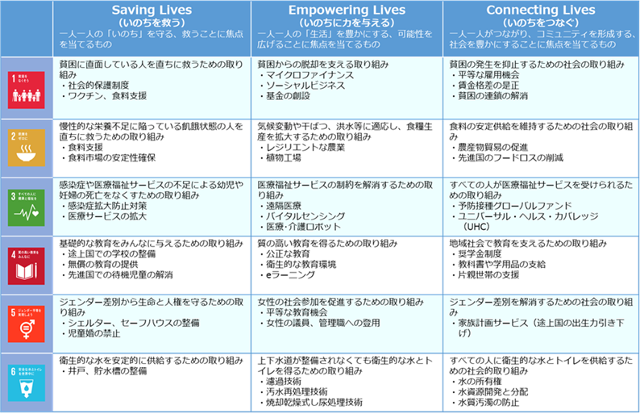
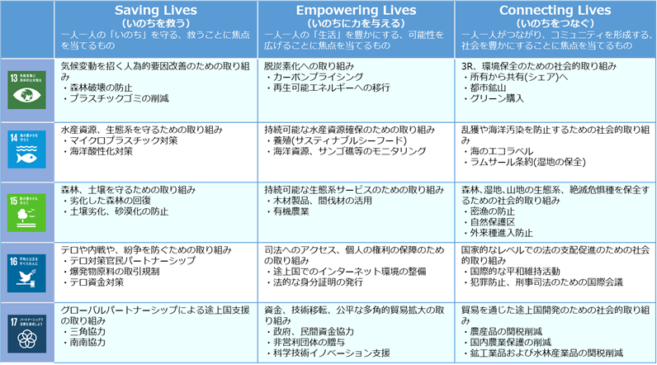

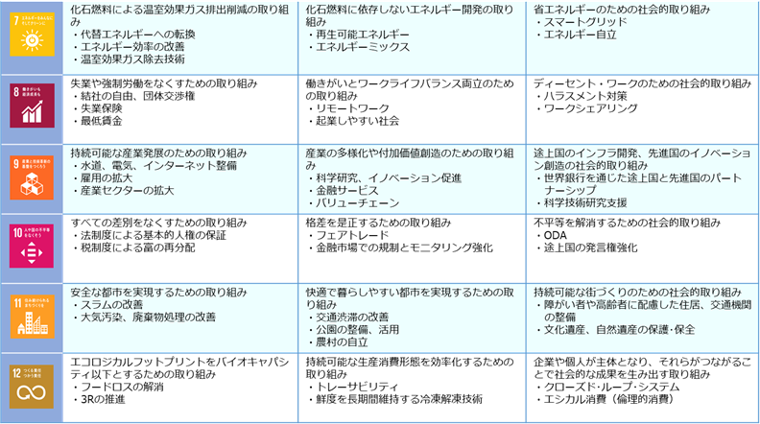

データフロー図
データフロー図
 |  | ユーザー | サービス提供者 | 外部サービス

 | 【1】取得
（凡例）
データ参照
データ
取得・保存
データを参照する場合は「青」のフローチャート、
データを取得・保存する場合は「オレンジ」の
フローチャートで主なデータ項目を記載ください。
ユーザーのアクション
データの流れ
データ廃棄の流れ
主に以下の内容を記載ください。
■どこから・何のデータを入手するか？
■どこに・何のデータを蓄積するか？
■どこで・何のデータを・どのように処理するか？
■いつ・何のデータを廃棄するか？
 | 【2】蓄積
 | 【3】処理
 | 【4】廃棄

 | （記入例）
 |  | ユーザー | サービス提供者 | 外部サービス

アプリのダウンロード・
ユーザーデータの入力
協会システム
ICT-PF
入場券システム
API連携
参照する主要データ項目を記載
地図システム
参照する主要データ項目を記載
天気システム
参照する主要データ項目を記載
○○システム
参照する主要データ項目を記載
○○システム
No.1
No.2
No.3
No.4
No.5
 | 【1】取得
参照する主要データ項目を記載
No.6
SNS
参照する主要データ項目を記載
施設レコメンド・
レコメンドコース等の取得
保存する主要データ項目を記載
※システム名を記載※
データ参照
データ取得・保存
レコメンド結果の表示
AI分析処理
パーソナライズ処理
レコメンド処理
ユーザーのアクション
データの流れ
データ廃棄の流れ
蓄積したデータは
2025年12月に全て廃棄予定
 | 【2】蓄積
 | 【3】処理
 | 【4】廃棄

